Chi tiết địa chất
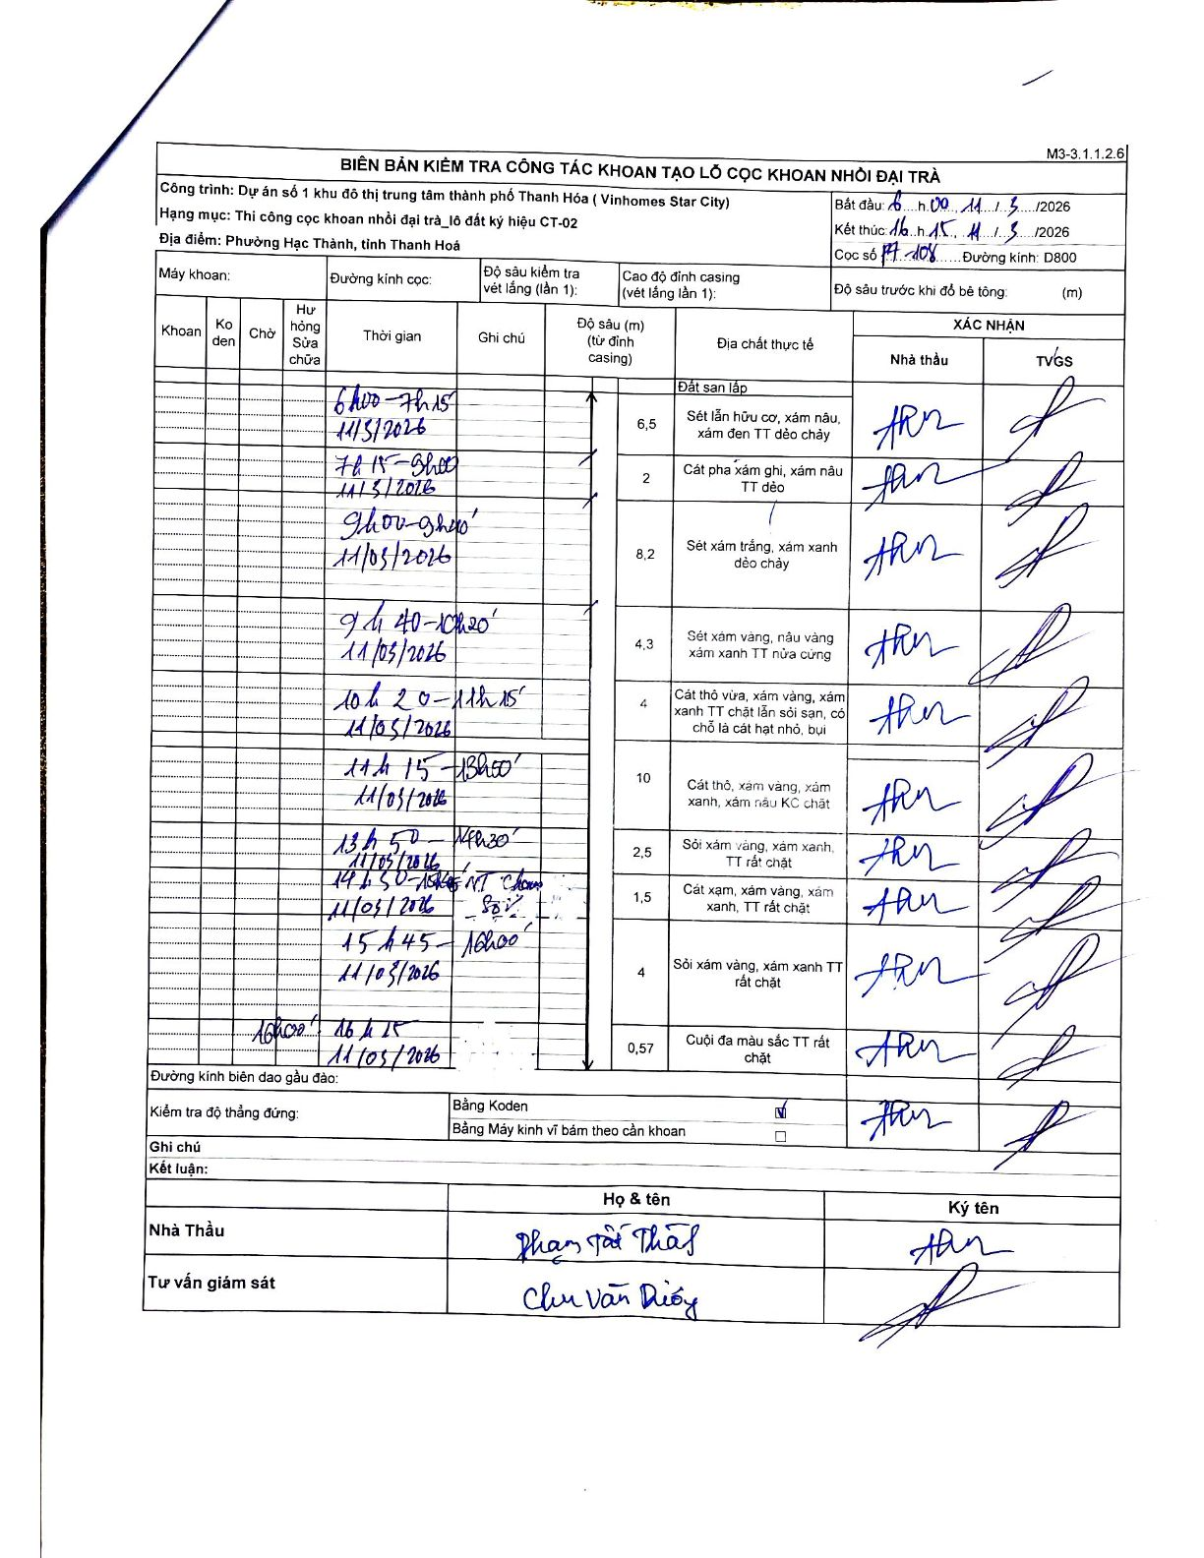
Dự án | Dự án số 1 khu đô thị trung tâm thành phố Thanh Hóa (Vinhomes Star City)
Hạng mục | Thi công cọc khoan nhồi đại trà_lô đất ký hiệu CT-02
Tên bộ phận | Phường Hạc Thành, tỉnh Thanh Hoá
Số hiệu cọc | P7-108
Biên bản số
Đường kính | D800
Bắt đầu thi công | 06:00 11/03/2026
Kết thúc thi công | 16:15 11/03/2026

Địa chất TT | Đường kính | Mô tả lớp thiết kế | Từ (h) | Đến (h) | Cao độ từ | Cao độ đến | T.Gian (h) | Dài (m) | V (m/h) | Ghi chú
1 | D800 | Đất san lấp | 06:00 11/03/2026 | 06:17 11/03/2026 | 0 | -1.5 | 0.28 | 1.5 | 5.29
2 | D800 | Sét lẫn hữu cơ, xám nâu, xám đen TT dẻo chảy | 06:17 11/03/2026 | 07:15 11/03/2026 | 0 | -6.5 | 0.97 | 6.5 | 6.72
3 | D800 | Cát pha xám ghi, xám nâu TT dẻo | 07:15 11/03/2026 | 08:00 11/03/2026 | -6.5 | -8.5 | 0.75 | 2 | 2.67
4 | D800 | Sét xám trắng, xám xanh dẻo chảy | 08:00 11/03/2026 | 09:40 11/03/2026 | -8.5 | -16.7 | 1.67 | 8.2 | 4.92
5 | D800 | Sét xám vàng, nâu vàng xám xanh TT nửa cứng | 09:40 11/03/2026 | 10:20 11/03/2026 | -16.7 | -21 | 0.67 | 4.3 | 6.45
6 | D800 | Cát thô vừa, xám vàng, xám xanh TT chặt lẫn sỏi sạn, có chỗ là cát hạt nhỏ, bụi | 10:20 11/03/2026 | 11:15 11/03/2026 | -21 | -25 | 0.92 | 4 | 4.36
7 | D800 | Cát thô, xám vàng, xám xanh, xám nâu KC chặt | 11:15 11/03/2026 | 13:50 11/03/2026 | -25 | -35 | 2.58 | 10 | 3.87
8 | D800 | Sỏi xám vàng, xám xanh, TT rất chặt | 13:50 11/03/2026 | 14:30 11/03/2026 | -35 | -37.5 | 0.67 | 2.5 | 3.75
9 | D800 | Cát xạm, xám vàng, xám xanh, TT rất chặt | 14:30 11/03/2026 | 15:45 11/03/2026 | -37.5 | -39 | 1.25 | 1.5 | 1.2 | NT [?] Sỏi
10 | D800 | Sỏi xám vàng, xám xanh TT rất chặt | 15:45 11/03/2026 | 16:00 11/03/2026 | -39 | -43 | 0.25 | 4 | 16
11 | D800 | Cuội đa màu sắc TT rất chặt | 16:00 11/03/2026 | 16:15 11/03/2026 | -43 | -43.57 | 0.25 | 0.57 | 2.28

ẢNH BIÊN BẢN GỐC

